工作表1
超正齒輪科技有限公司 EXCELLENT GEAR TECHNOLOGY CO.,LTD 製造製程說明書

製程名稱 |  | KAPP 心軸上下工件 |  |  |  |  | 核准 | 制定日期 | 2020-07-07
使用設備 |  | KAPP齒研機 |  |  |  |  | 審查 | 修改日期
預計工時 |  | NA | 頁數 | 1 | 版本 | 1 | 初審 | 製表 | 楊仕銓
項次 | 參考圖示 |  |  |  |  |  | 操作步驟 |  | 說明

1 | 上工件 |  |  |  |  |  | 1.以氣槍清潔工件與心軸，確認無異物附著。 |  | 防止工件受傷，確保產品
 | 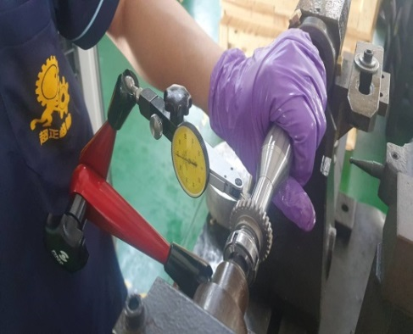 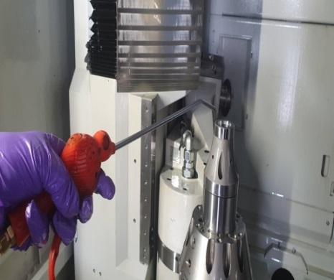 |  |  |  |  |  |  |  | 精度。
 |  |  |  |  |  |  | 2.將工件置入心軸，並確認工件端面偏擺0.003mm內。

 |  |  |  |  |  |  | 3.確實將尾座頂心壓緊心軸。 |  | 固定心軸位置。

2 | 加工 |  |  |  |  |  | 1.按壓啟動鈕，既可進行加工。
 | 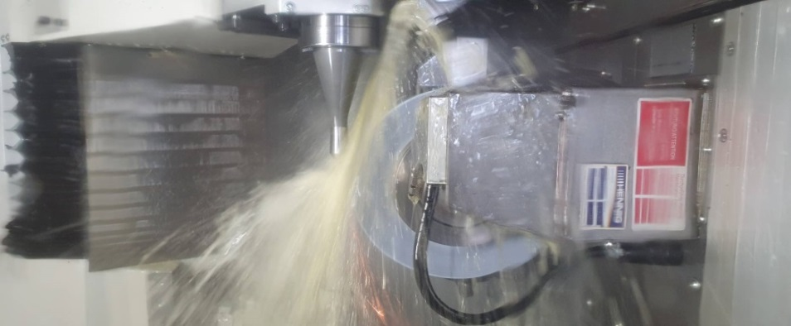
 |  |  |  |  |  |  | 2.確認加工路徑是否干涉。 |  | 避免機台撞機。

 |  |  |  |  |  |  | 3.切削液須沖注於工件與砂輪之間。

 |  |  |  |  |  |  | 4.加工中注意火花是否過大，並依需要更改加工設 |  | 避免工件過熱、砂輪掉
 |  |  |  |  |  |  | 定。 |  | 砂。

3 | 下工件 |  |  |  |  |  | 1.取下心軸，用銅棒將工件敲下。
 | 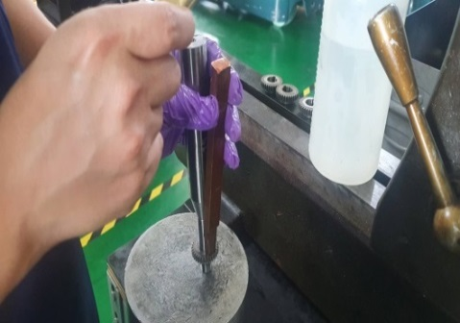 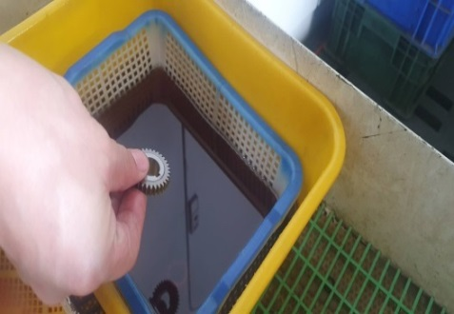
 |  |  |  |  |  |  | 2.確認工件合格後放置防銹油槽中。 |  | 防止工件生鏽。

 |  |  |  |  |  |  | 3.加工前後需確認工件外觀是否異常。 |  | 確保產品品質。

 |  |  |  |  |  |  |  |  | 3-TD-02-02

